表紙（小１年）
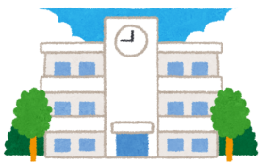 ★いちねんせいのみなさんへ★

いよいよ がっこうでのせいかつが はじまりました。
がっこうでは ともだちといっしょに なかよくべんきょう したり うんどうしたり します。だれとでも なかよく ちからをあわせて がんばることができるように せんせいたちも おうえんしていきます。
このぱすぽーとは みなさんのせいちょうを
きろくするためのものです。
せんせいたちも このぱすぽーとをみながら
みなさんのせいちょうを みまもっていきます。

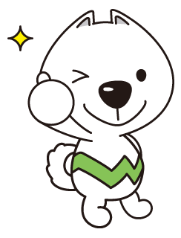

しょうがっこうせいかつで がんばってほしいこと
○ ともだちと なかよくしましょう
べんきょうやうんどう なんでもなかよく がんばろう
○ はじめてのことに ちゃれんじしましょう
さいしょはしんぱいだけど ゆうきをもってちょうせんしよう
○ わからないことは しつもんしましょう
みんながたすけてくれます どんどんしつもんしよう
○ すすんで べんきょうやおてつだいをしましょう
がっこうはもちろん いえでもべんきょうしよう

ふりかえり（小１年）
 |  |  |  | 年 月 日（ ）
１ねんせい 1ねんかんをふりかえりましょう
１ねんかんを おもいだして かきましょう。
 |  |  |  | なまえ

 |  |  | がっこうで がんばったこと
 |  | （がくしゅう）

 |  | （せいかつ）

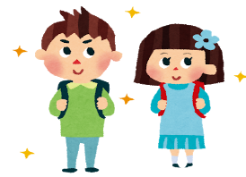
 | おうちでがんばったこと（おてつだい・ならいごと）

 | この1ねんで、どのくらいできたか、○をつけましょう。 |  |  |  | よくできた | できた | もうすこし
 | ① ともだちとなかよくできましたか。
 | ② はじめてのことにチャレンジしましたか。
 | ③ わからないことは、しつもんできましたか。
 | ④ すすんでべんきょうやうんどうをしましたか。

 | この１ねんで、一ばん たのしかったことと、りゆうを かきましょう。

 | この１ねんで できるように なったことを たくさん かきましょう。

１ねんせいで たくさん がんばりました。

 | どんな ２ねんせいに なりたいか かきましょう。

せんせいから
おうちのひとなどから

学校行事（小１年）
『 』（がっこうぎょうじ）がんばりカード
うんどうかい、おんがくかい、えんそくなど
『 』のなかに
がっこうぎょうじの、なまえをかこう。
 |  | なまえ

 | 『 』の めあて

 | がんばることをきめよう

 | 『 』をふりかえろう

 | ①がんばったことや できたことはなんですか。

 | ②たのしかったことや うれしかったことはなんですか。

 | ③これからがんばりたいことはなんですか。

体験学習（小１年）
『 』（たいけんてきなかつどう）がんばりカード
 |  | がっこう・まちたんけんなど

『 』のなかに たいけんてきな
かつどうの なまえをかこう。
 |  |  | なまえ

 | 『 』の めあて

 | がんばることをきめよう

 | 『 』をふりかえろう

 | ① はっけんしたこと すごいな おもしろいなと おもったことはなんですか。

 | ② がんばったことや できたことはなんですか。

 | ③ これからがんばりたいことはなんですか。

